상품제안서
스마트명함케이스 | 상품코드: S17179

 |  |  |  |  |  |  | 02-713-8555 | www.synergygift.co.kr
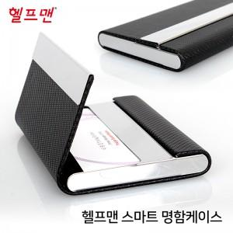

【상세/제작정보】 | <p><span style="font-size: 14pt;">※ 명함케이스 안쪽 레이저인쇄 진행시 추가비용 발생됩니다.</span>&nbsp;</p>

【인쇄/포장옵션】 | 레이저 / 포장지포장

【공급단가】 | 수량 | 100~ | 300~ | 500~ | 1,000~ | 3,000~
*VAT별도 | 단가 | 2,860원 | 2,790원 | 2,700원 | 2,570원 | 2,480원

【상품 URL】 | https://www.synergygift.co.kr:443/src/goods_detail.php?gdno=19016

